Sheet1
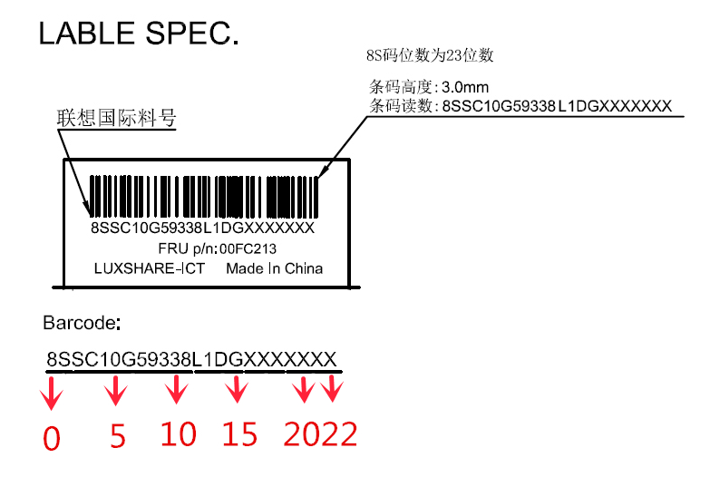
料号 | 日期类型 | 年份起始位 | 年份结束位 | 周起始位 | 周结束位 | 月份起始位 | 月份结束位 | 天数起始位 | 天数结束位 | 流水号起始位 | 流水号起始位
例子1 | 年月日 | xx | xx |  |  | xx | xx | xx | xx | xx | xx
例子2 | 年周 | xx | xx | xx | xx |  |  |  |  | xx | xx
例子3 | 年周天 | xx | xx | xx | xx |  |  | x | x | xx | xx
L01HE006-SD-R | 年月日 | 16 | 16 |  |  | 17 | 17 | 18 | 18 | 19 | 22

L01HE007-SD-R | 年月日 | 16 | 16 |  |  | 17 | 17 | 18 | 18 | 19 | 22

L99SF014-SD-H | 年周天 | 17 | 18 | 19 | 20 |  |  | 22 | 22 | 23 | 27

